GlobalNet - map
N | Priority | Title | Environment | Steps | What is expected | Comment
Тестовое задание №2
Галанов Дмитрий
Тестовое окружение OS Windows 10, Google Chrome 101.0.4951.64, iPhone XR (DevTools), iPad Air (DevTools), Redmi Note 10 Pro
Наиболее важные, на мой взгляд, исправления выделил жёлтым
UX-тестирование страницы "https://gblnet.net/ru#map"
1 |  | Отсутствие названий городов - узлов в вертикальном режиме автоповорота экрана мобильного устройства | iPhone XR |  | Прописать названия | При однородном цвете карты таким образом сложно ориентироваться
2 |  | Некорректное поведение карты при её увеличении / уменьшении касанием двух пальцев на мобильном устройстве | Redmi Note 10 Pro |  | Возможно, при оптимизации карты проблема устранится: карту можно уменьшить, т.к. в сеть пока что входят только несколько стран. Требуется убрать лишнее. | Карта увеличивается или уменьшается сама после нескольких воздействий на экран
3 |  | Меню фильтров открывается частично | iPad Air |  | Требуется функция управления размером меню фильтров с помощью активного поля "Скрыть фильтры" касанием и перетягиванием по горизонтали | 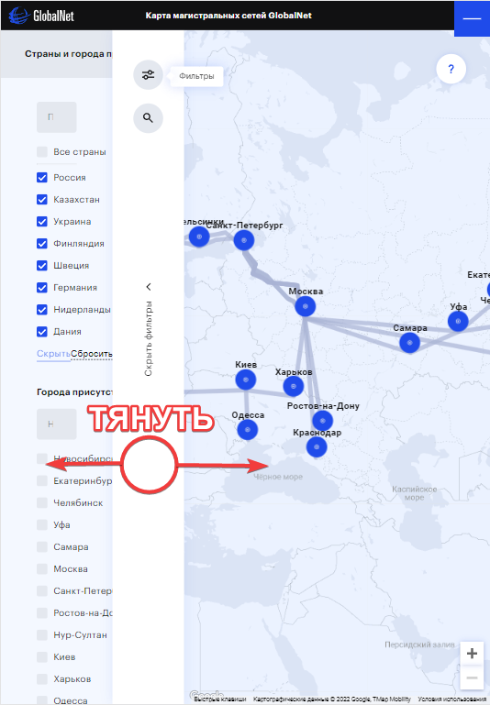
4 |  | Поля ввода "Поиск по странам" и "Поиск по городам" в отдельных меню | Windows |  | Вставить поле "Поиск по странам" в меню "Поиск по карте" и убрать его из меню чек-боксов
5 |  | Неактивные чек-боксы в меню "Магистрали" отображают результаты активных | Windows | 1. Нажать кнопку "Фильтры". 2. В меню "Магистрали" активировать чек-боксы "Магистрали", "Городская сеть". 3. Деактивировать чек-боксы. | Таким образом по стандарту чек-боксы должны быть активны изначально. | Требуется уточнение по требованиям
6 |  | Отсутствие списка узлов городской сети, отсутсвие их названий в вертикальнном режиме автоповорота мобильного устройства | iPhone XR | 1. Нажать "Москва" на карте. | Прописать названия и адрес над точками - узлами на карте
7 |  | Название меню "Магистрали" дизориентирует пользователя | Windows | 1. Нажать кнопку "Фильтры". | Возможное название для меню "Показывать на карте" | 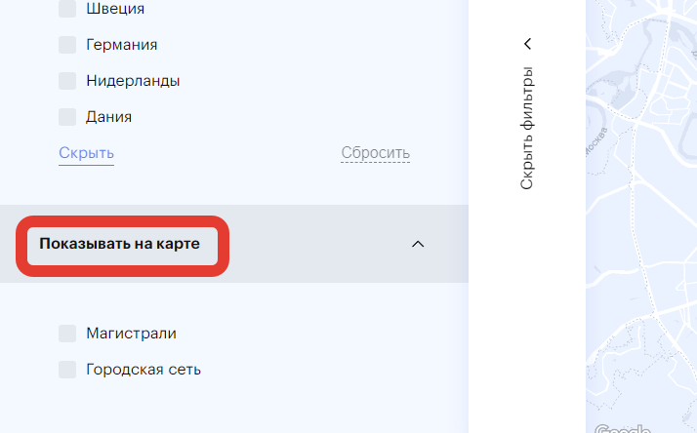
8 |  | Названия узлов - городов нефункциональны | Windows |  | Сами названия узлов сделать интерактивными
9 |  | Меню фильтров содержит мало удобных фукциональных элементов по поиску требуемых узлов | Windows |  | Каждый параметр - страну в меню фильтров чек-боксов также следует структурировать в выпадающие списки, где каждая страна содержит список городов, а выпадающие списки - города в свою очередь подразделяются на внутренние узлы
10 |  | Границы стран - участников сети не выделены | Windows |  | Выделить границы стран цветом темннее, сделать немного жирнее для удобного поиска по карте | Спорный момент
11 |  | Новосибирск одинокий. Отсутствие связующих магистралей идущих в Новосибирск. | Windows |  |  | Требуется уточнение
12 |  | Названия "Хельсинки" и "Санкт-Петербург" наезжают друг на друга при максимальном отдалении | Windows

